상품제안서
쇼퍼폴리백 | 상품코드: F10658

 |  |  |  |  |  |  | 02-412-0044 | www.easy1.co.kr
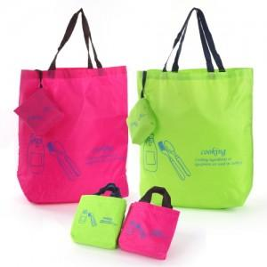

【상세/제작정보】 | ★기본인쇄는 포켓에 인쇄되며, 가방인쇄시 추가비용 발생하오니 문의바랍니다!

【인쇄/포장옵션】 | 실크 / OPP(비닐)

【공급단가】 | 수량 | 300~ | 1,000~ | 2,000~ | 3,000~ | 5,000~
*VAT별도 | 단가 | 2,160원 | 2,080원 | 2,000원 | 1,920원 | 1,870원

【상품 URL】 | https://dev.easy1.co.kr:443/src/goods_detail.php?gdno=10658

